Chức năng SRS Management
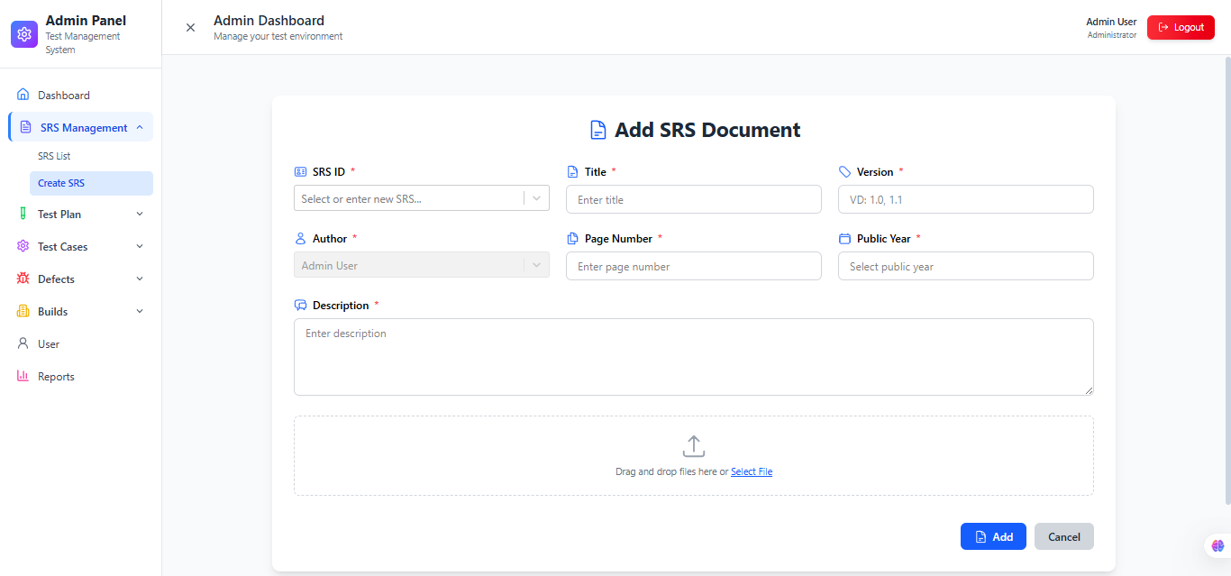
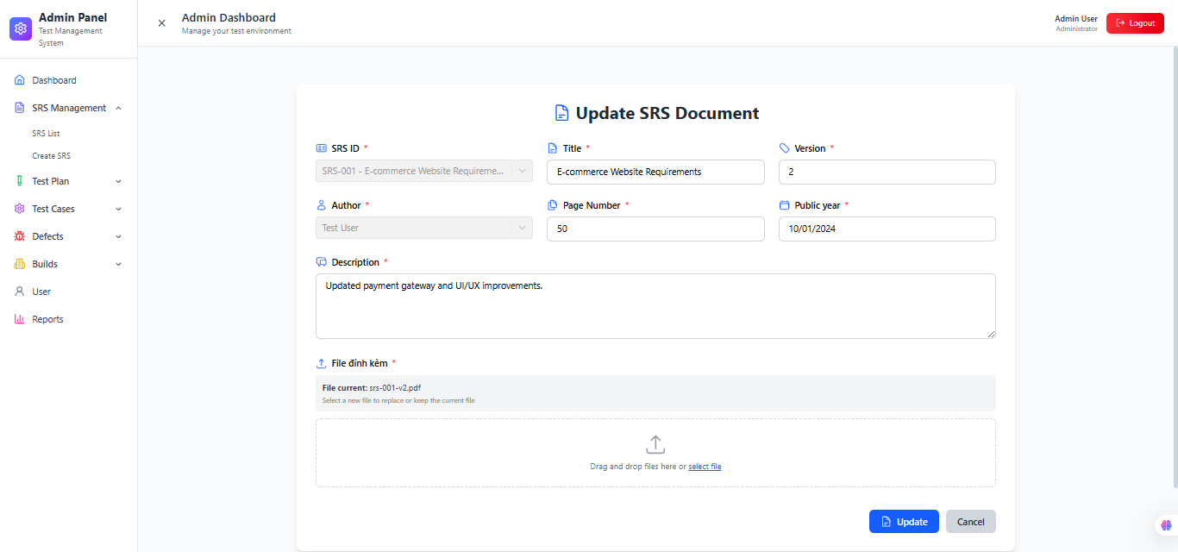
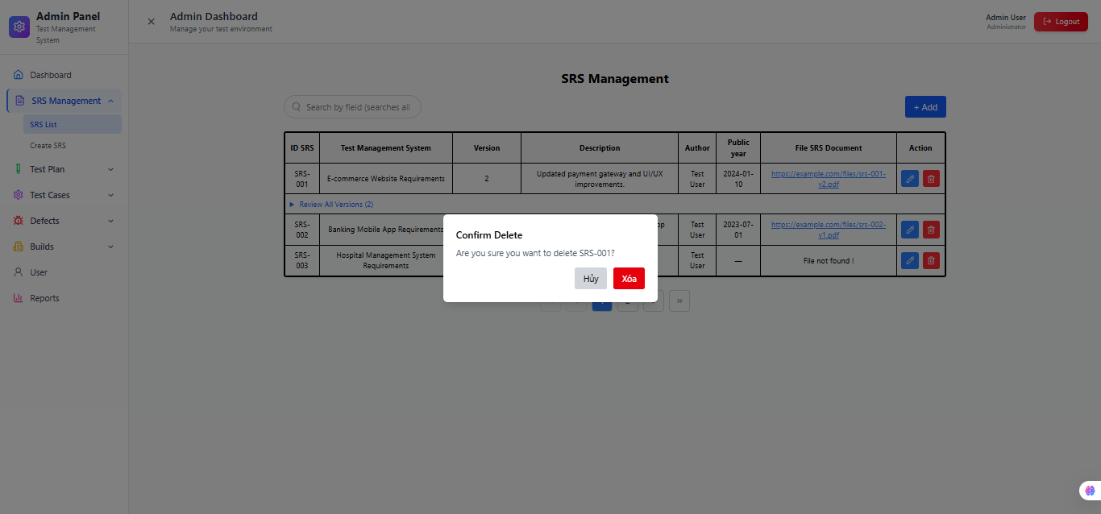
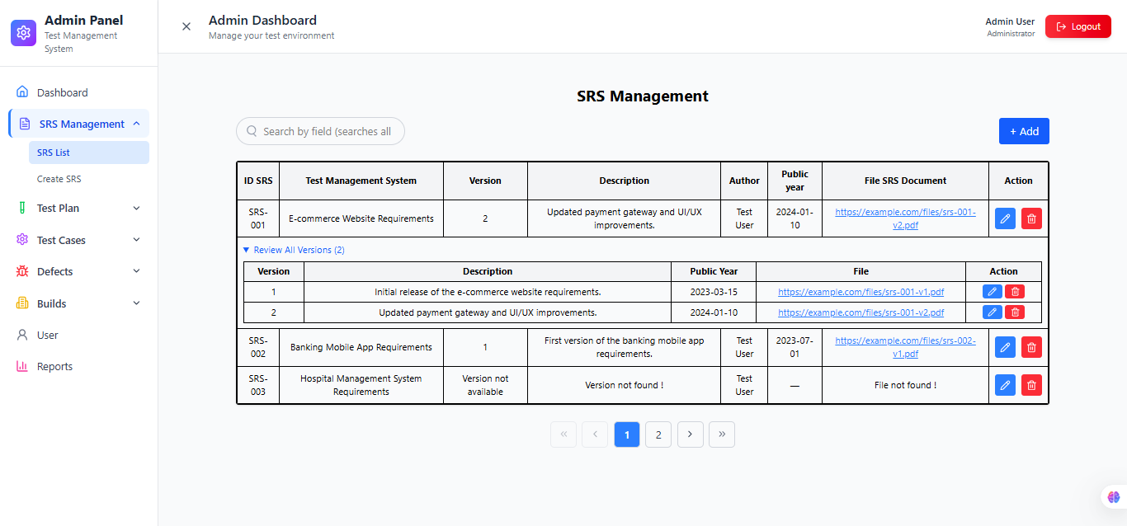
Công dụng : chứ năng này có thể giúp Test Leader lênh kế hoạt kiểm thử dự án và Tester có thể xem đánh giá và đóng góp ý kiến vào chức năng SRS Management để dự án được hoàn hảo hơn khi đưa vào hoạt động. Nhóm người dùng : Admin/Quản lý dự án/ Test Leader(tạo ,thêm,xóa,sửa test plan ) Tester/Dev( xem và đóng góp ý kiến qua textbox đề xuất) chỉ những thành viên được join vào dự án thì mới xem được TP của dự án đó. Mối liên hệ với các funtions khác : + Có liên hệ với chức năng testplan, Test plan sử dụng thông tin từ SRS để xác định phạm vi kiểm thử, mục tiêu kiểm thử và các chức năng sẽ được kiểm tra. + Có liên hệ gián tiếp với chức năng Test case qua test plan,để đảm bảo mỗi Test Case được viết ra đều phục vụ cho một yêu cầu cụ thể trong SRS,Nếu SRS thay đổi (ví dụ bổ sung hoặc chỉnh sửa yêu cầu), hệ thống có thể xác định những Test Plan/Test Case bị ảnh hưởng để cập nhật. + Có liên hệ gián tiếp với chức năng Defects qua test plan,để đánh giá yêu cầu nào có nhiều lỗi nhất, Xác định rủi ro của từng yêu cầu phần mềm. Các ràng buộc : -Text field "SRS ID" : Mã SRS, không được chỉnh sửa. -Text field "Title" : Chỉnh sửa tiêu đề. -Text field "Version" : Nhập version cho SRS (ví dụ: 1.0, 1.1,..). -Number field "Page Number" : Chỉnh sửa số trang. -Date picker "Public Year" : Chỉnh sửa ngày xuất bản của SRS -Text area "Description" :Chỉnh sửa mô tả cho tài liệu SRS -File upload "Select File" :Chọn file để tải lên (bao gồm pdf, docx,..) Cách hoạt động : - B1: Đăng nhập Nhập thông tin tài khoản. - B2:Truy cập module Chọn SRS Management. - B3:Tìm kiếm Nhập từ khóa tìm kiếm. - B4:Tạo mới Nhập đầy đủ thông tin. - B5:Cập nhật Chỉnh sửa thông tin. - B6:Xóa Chọn và xác nhận xóa. - B7:Liên kết với Test Plan Chọn SRS khi tạo Test Plan.

Test Plan
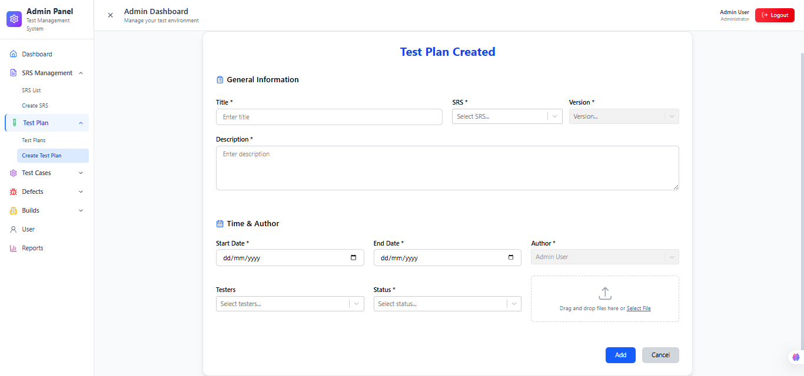
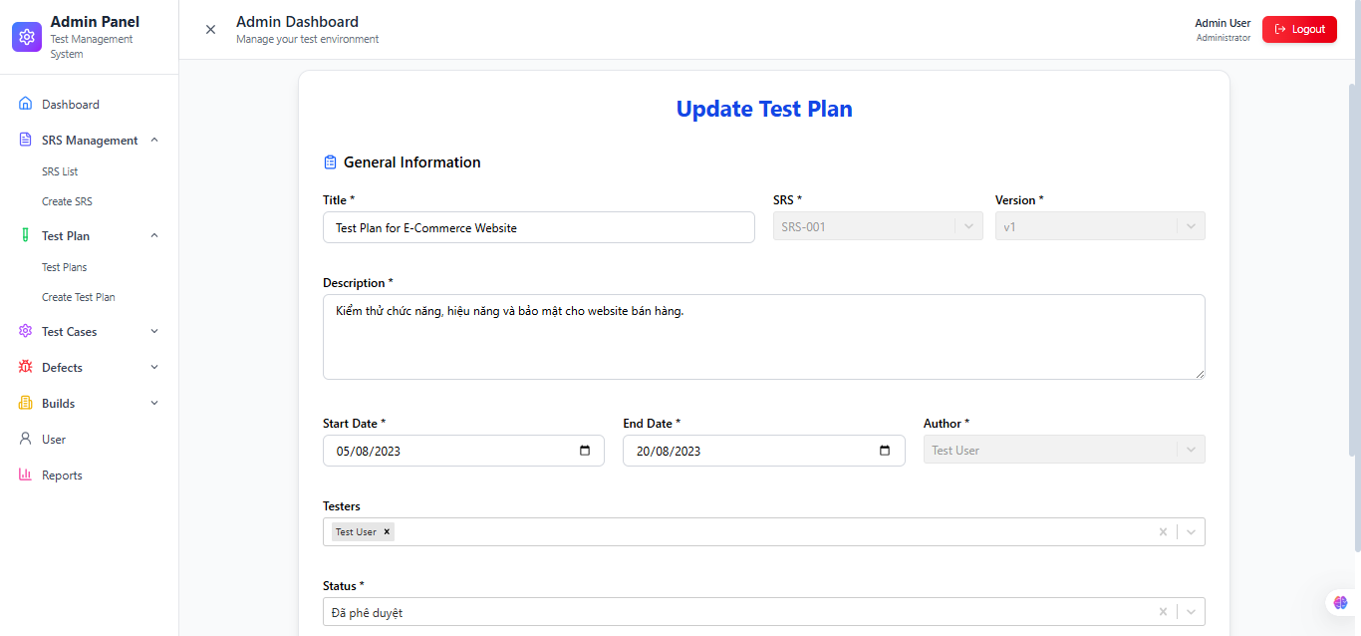
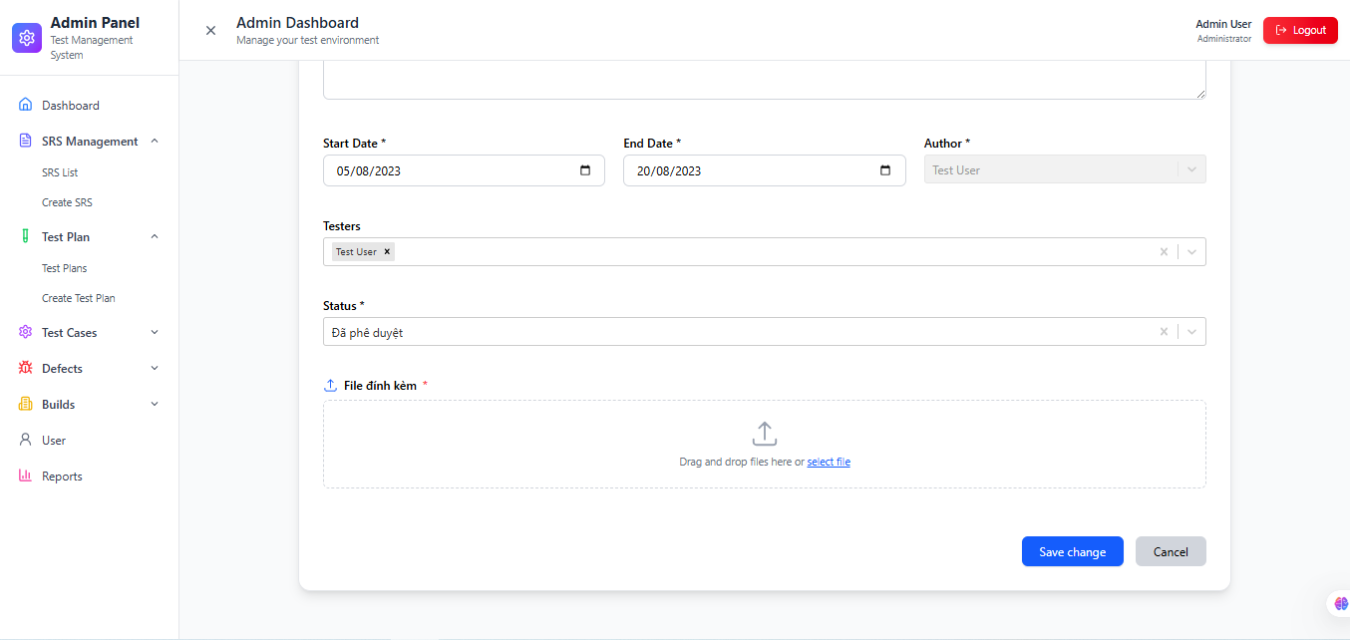
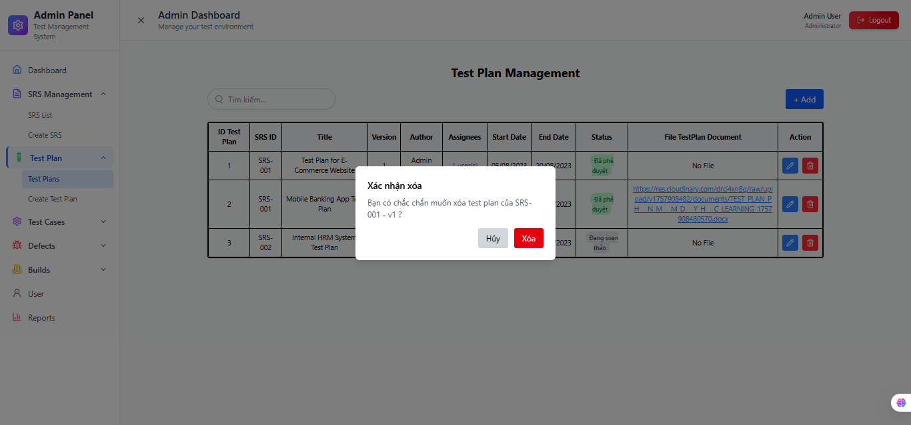
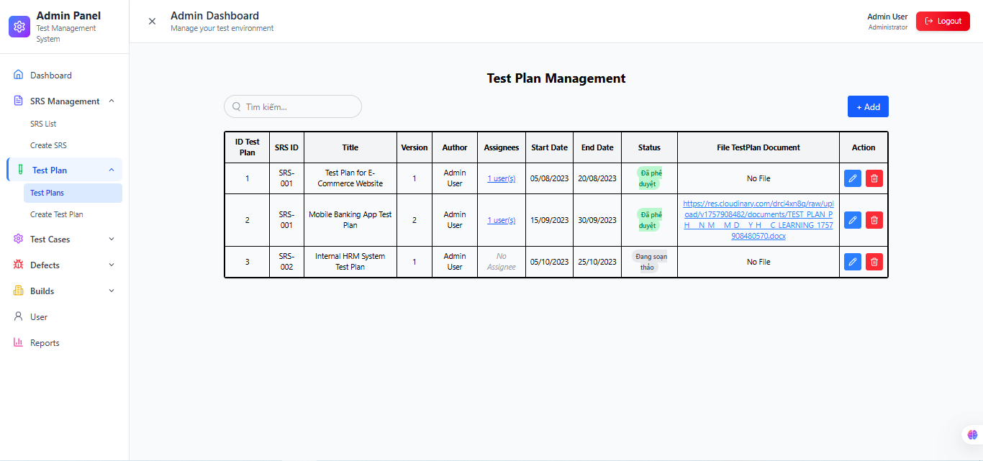
Công dụng : Chức năng này có thể giúp Test Leader lênh kế hoạch kiểm thử dự án và Tester có thể xem và đóng góp ý kiến để dự án hoàn hảo hơn. Nhóm người dùng :Admin/Quản lý dự án/ Test Leader(tạo ,thêm,xóa,sửa test plan ) Tester/Dev( xem và đóng góp ý kiến qua textbox đề xuất) chỉ những thành viên được join vào dự án thì mới xem được TP của dự án đó. Mối liên hệ với các funtions khác : + Có liên hệ với chức năng SRS Management , Test Plan bắt buộc phải dựa trên một SRS để xác định phạm vi kiểm thử.Nếu không có SRS, không thể tạo Test Plan. + Có liên hệ với chức năng Test Case , Mỗi Test Case được viết dựa trên một Test Plan. Test Plan là điều kiện tiên quyết để quản lý Test Case. + Có liên hệ với chức năng Defect , Khi chạy Test Case thất bại, Defect được tạo sẽ truy vết ngược về Test Plan và SRS liên quan. Các ràng buộc chức năng : -Text field "Search" :Tìm tài liệu Test Plan bằng tên Test Plan. Tên tài liệu phải có trong danh sách. -Text field "Add" :Nhấn để hiển thị form Create Test Plan . -Icon/Button "Icon update" :Nhấn nút này để hiển thị form chỉnh sửa thông tin Test Plan được chọn. -Table/Grid "Danh sách test plan" :Hiển thị tất cả Test Plan. -Date picker "Start Date":Bắt buộc nhập ngày bắt đầu tức là ngày bắt đầu sẽ nhỏ hơn ngày kết thúc, nhưng không lớn hơn ngày tương lai. Theo định dạng dd/mm/yyyy. -Date picker "End Date" :Bắt buộc nhập ngày bắt đầu tức là ngày bắt đầu sẽ nhỏ hơn ngày kết thúc, nhưng không lớn hơn ngày tương lai. Theo định dạng dd/mm/yyyy. -Dropdown / Select box "Status" : Bắt buộc chọn status có trong danh sách. • Đang soạn thảo • Đang xem xét • Đã phê duyệt • Đã từ chối • Đang thực hiện Cách hoạt động : -B1:Đăng nhập Nhập tài khoản hợp lệ. Xác thực quyền truy cập. -B2:Vào Test Plan Chọn menu Test Plan. Hiển thị danh sách Test Plan. -B3:Tạo mới Chọn SRS, nhập thông tin đầy đủ. Kiểm tra hợp lệ → Lưu dữ liệu. -B4:Cập nhật Chỉnh sửa thông tin Test Plan. Lưu đè dữ liệu cũ. -B5:Xem chi tiết Chọn Test Plan cụ thể. Hiển thị thông tin đầy đủ

TestCases
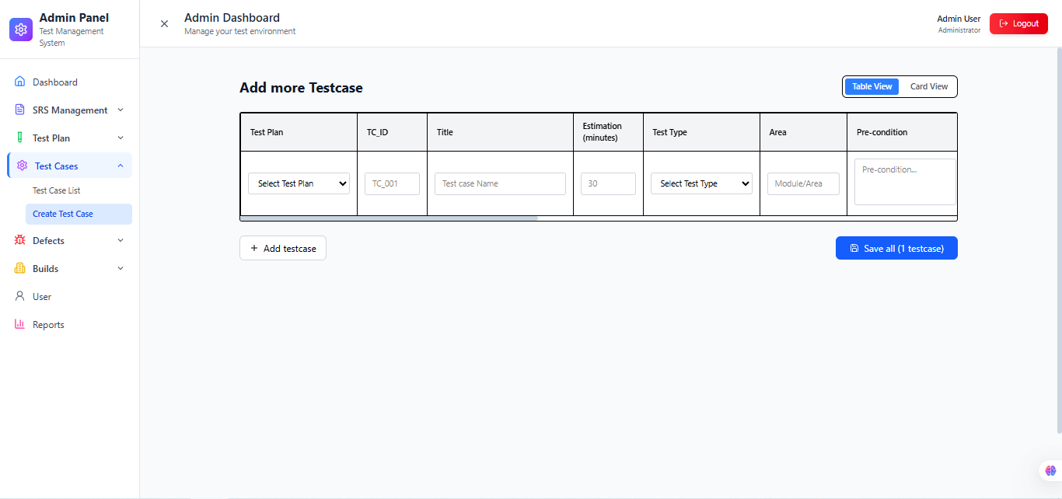
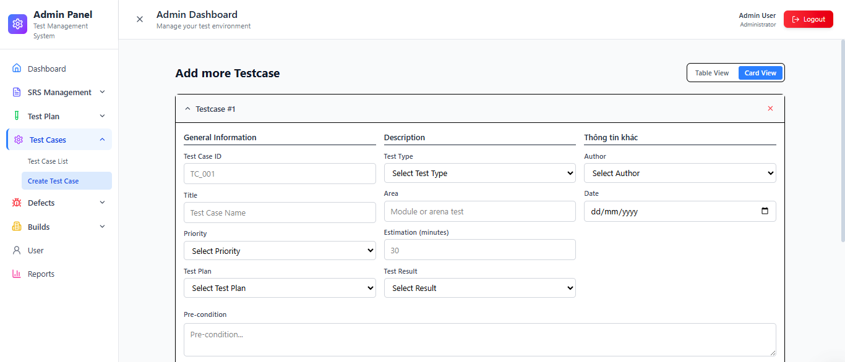
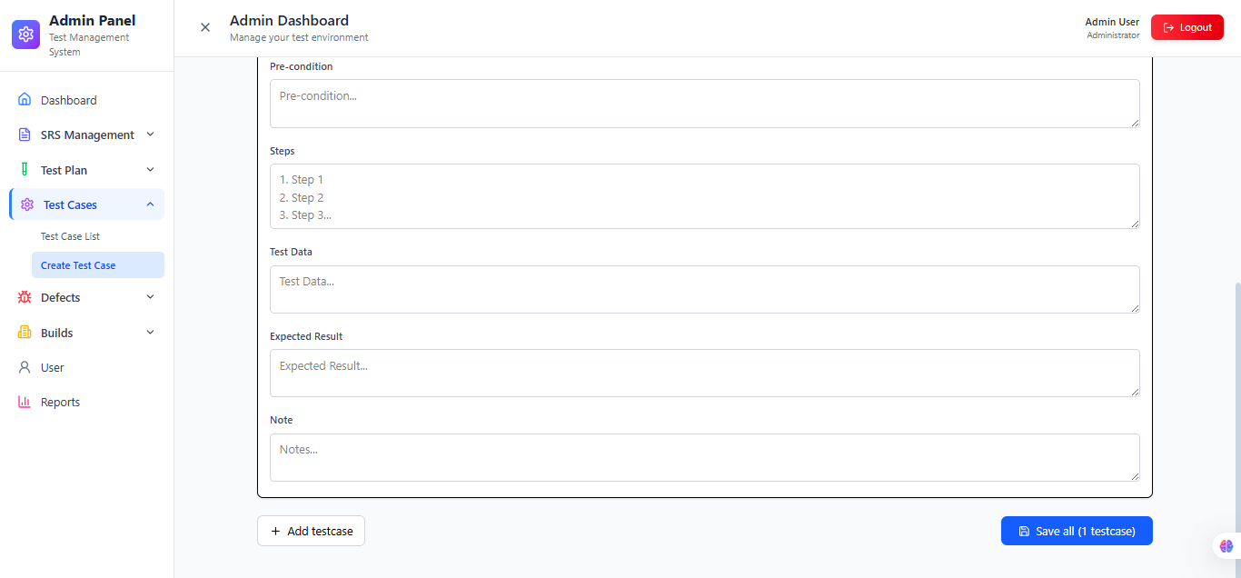
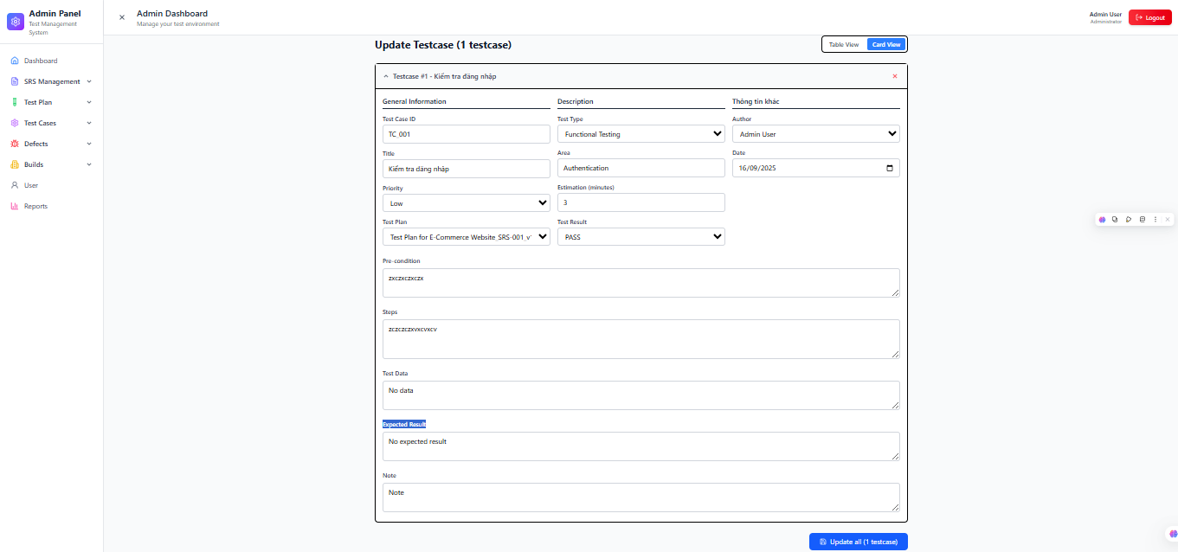
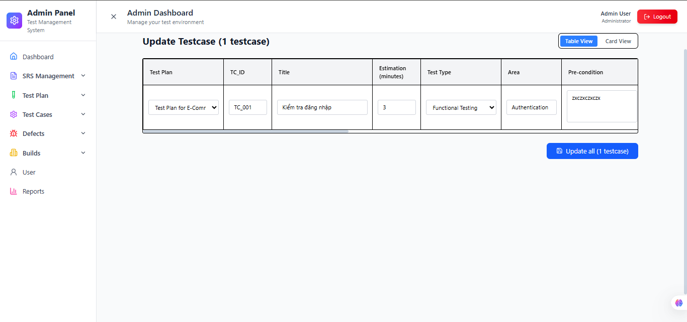
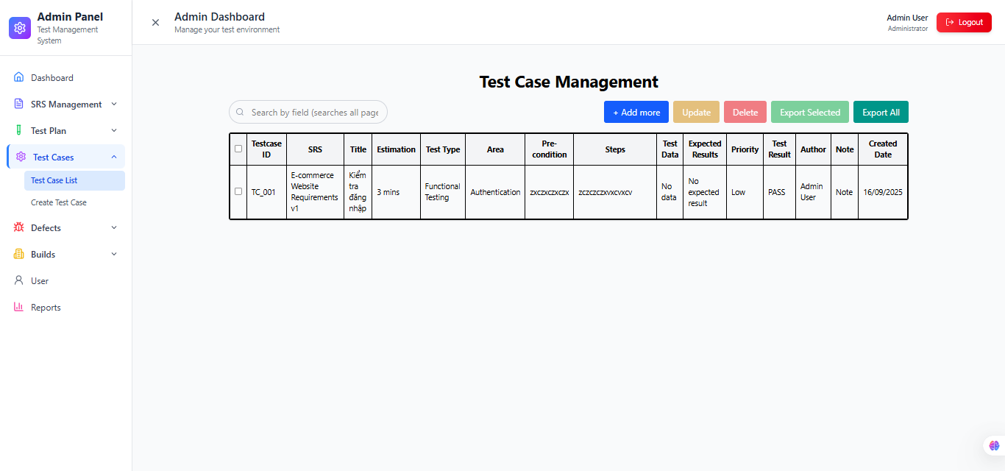
Công dụng : Chức năng này có thể giúp Test Leader lênh kế hoạch kiểm thử dự án và Tester có thể xem và đóng góp ý kiến để dự án hoàn hảo hơn. Nhóm người dùng :Admin/Quản lý dự án/ Test Leader(tạo ,thêm,xóa,sửa test plan ) Tester/Dev( xem và đóng góp ý kiến qua textbox đề xuất) chỉ những thành viên được join vào dự án thì mới xem được TP của dự án đó. Mối liên hệ với các funtions khác : -Table/Grid "Danh sách Test Cases " : Hiển thị thông tin của từng testcase -Text field "Search" : Nhập tìm kiếm bằng ID, SRS, Title, Test Type,…có trong bảng để tìm kiếm kết quả -Text field "Test Case ID" : Nhập ID testcase có dạng như: TC_001 hoặc TC_POL_001, bắt buộc nhập, không được trùng với mã testcase đã tạo. -Text field "Title": Bắt buộc nhập tiêu đề testcase, không giới hạn bao nhiêu ký tự: viết thường, hoa, ký tự đặc biệt và số. -Dropdown / Select box "Select riority" :Bắt buộc chọn độ ưu tiên: Low, Medium, High -Dropdown / Select box "Select Test Plan" :Hiển thị danh sách tên Test Plan để chọn, bắt buộc chọn. -Dropdown / Select box "Select Test Type" :Bắt buộc chọn loại kiểm thử: Functional testing, Perfomance Testing, Nonfunctional Testing. -Text field "Area":Bắt buộc nhập khu vực test, không giới hạn bao nhiêu ký tự: viết thường, hoa, ký tự đặc biệt và số. -Number field "Estimation(min)":Bắt buộc nhập nhưng là ký tự số không là số âm và 0 -Dropdown / Select box "Test Result" :Bắt buộc chọn kết quả cho test đó là FAIL hay PASS -Dropdown / Select box "Author" :Bắt buộc chọn tác giả của test case. Hiển thị danh sách người dùng -Date picker "Date":Bắt buộc chọn ngày viết testcase theo định dạng: dd/mm/yyyy,không lớn hơn ngày tương lai. -Text area "Pre-condition":Bắt buộc nhập điều kiện test, không giới hạn bao nhiêu ký tự: viết thường, hoa, ký tự đặc biệt và số. -Text area "Steps":Bắt buộc nhập bước, không giới hạn bao nhiêu ký tự: viết thường, hoa, ký tự đặc biệt và số. Nhưng theo định dạng kiểu: 1. Nhấn clickk… 2. Nhập…. 3. Nhấn enter… -Text area "Test data":Bắt buộc nhập

Defects
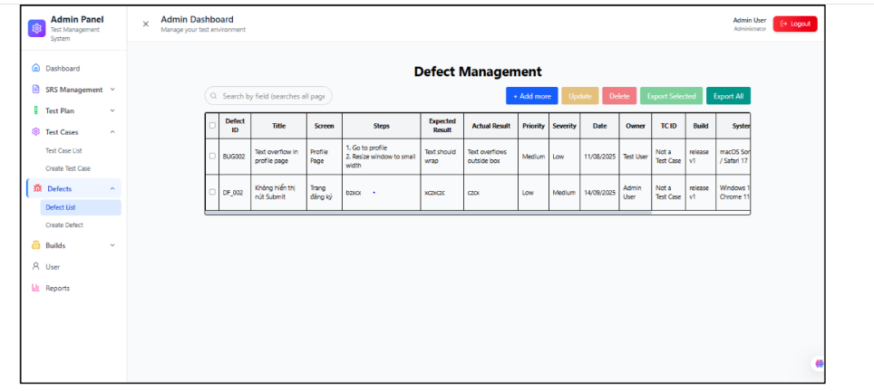
 |  |  |  | 1. Công dụng Quản lý danh sách Defect: tìm kiếm, xem, thêm, cập nhật, xóa. Giúp theo dõi trạng thái lỗi (New, In Progress, Fixed, Retest, Closed…). Hỗ trợ export dữ liệu Defect ra Excel để báo cáo. 2. Người dùng Tester: ghi nhận lỗi khi Test Case FAIL. QA Lead/Test Manager: quản lý, phân loại và theo dõi xử lý Defect. Developer: xem và xử lý Defect được gán. 3. Mối liên hệ Test Case: Defect phát sinh từ Test Case khi chạy kiểm thử. Test Plan: xác định Defect thuộc phạm vi kiểm thử nào. SRS: Defect gián tiếp liên quan đến yêu cầu phần mềm qua Test Case & Test Plan. 4. Ràng buộc Defect phải có ID duy nhất Trạng thái và mức độ ưu tiên phải chọn từ danh sách quy định. Hệ thống lưu lịch sử thay đổi trạng thái (audit log). 5. Cách hoạt động Người dùng mở Defect module → hiển thị danh sách Defect: Search theo ID, Title, trạng thái, mức độ ưu tiên, người xử lý. Add/Update/Delete Defect tùy nhu cầu. Export toàn bộ hoặc các Defect được chọn ra file Excel.

 | Màn Hình 4.1 Danh sách Defects
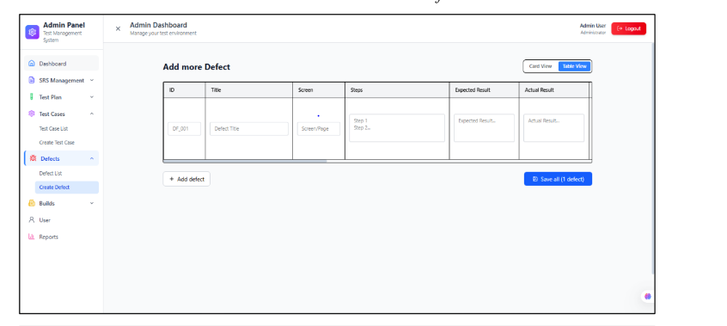

 |  |  |  | 1. Công dụng Tạo mới Defect khi phát hiện lỗi trong quá trình kiểm thử. Ghi nhận chi tiết lỗi: tiêu đề, mô tả, mức độ ưu tiên, mức độ nghiêm trọng, trạng thái ban đầu, bước tái hiện, kết quả mong đợi & thực tế, file minh chứng. Là cơ sở để developer xử lý và QA theo dõi. 2. Người dùng Tester: tạo Defect khi Test Case FAIL. QA Lead/Test Manager: theo dõi, phân loại và quản lý Defect. Developer: nhận Defect được gán để sửa. 3. Mối liên hệ Test Case: Defect phải gắn với Test Case liên quan. Test Plan: xác định Defect thuộc phạm vi kiểm thử nào. SRS: Defect liên quan đến yêu cầu phần mềm thông qua Test Plan/Test Case. 4. Ràng buộc Defect ID phải duy nhất, đúng format (DF_001, DF_POL_001…). Bắt buộc nhập Priority, Severity, Status, Steps, Expected/Actual Result, File minh chứng. Ngày tạo: không lớn hơn ngày hiện tại. File minh chứng chỉ chấp nhận định dạng: .jpg, .png, .mp4, .docx, .pdf. 5. Cách hoạt động Người dùng chọn Create Defect → nhập thông tin bắt buộc → nhấn Save: Nếu hợp lệ → Defect được lưu và hiển thị trong danh sách. Nếu sai/thiếu → hệ thống báo lỗi.

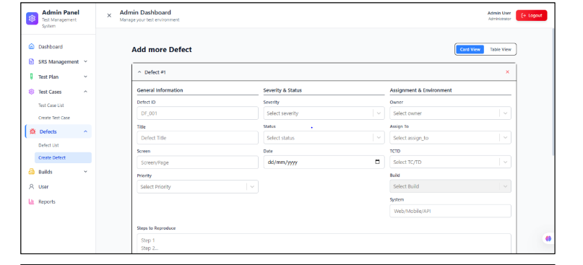

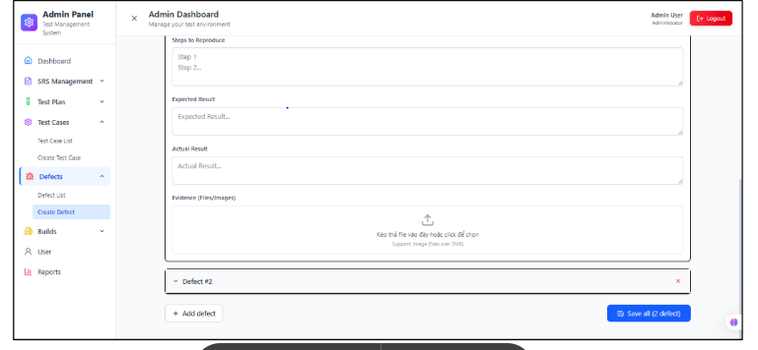

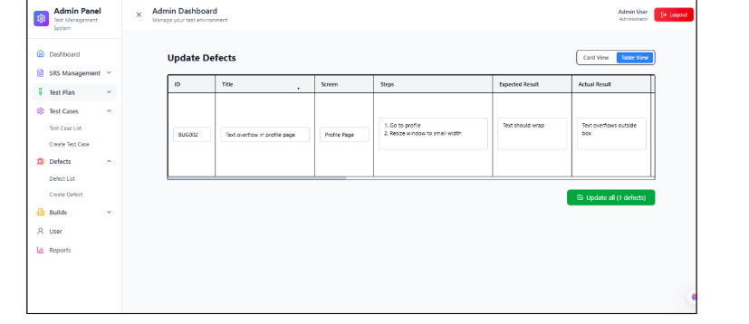

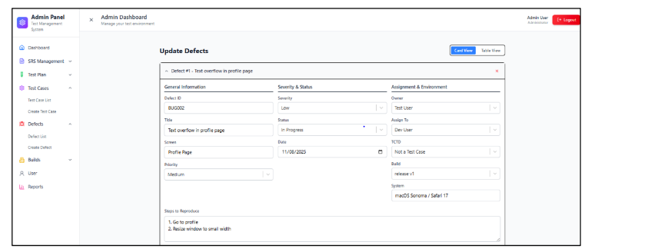

 |  |  | 1. Công dụng Chỉnh sửa thông tin của Defect đã tạo. Cho phép cập nhật trạng thái (In Progress, Fixed, Retest, Closed…), người xử lý, ghi chú, hoặc minh chứng bổ sung. Đảm bảo Defect luôn phản ánh đúng tiến độ xử lý. 2. Người dùng Tester: cập nhật trạng thái khi retest hoặc bổ sung minh chứng. QA Lead/Test Manager: quản lý, phân công lại người xử lý. Developer: cập nhật trạng thái sau khi sửa lỗi. 3. Mối liên hệ Test Case: Defect vẫn gắn với Test Case gốc, không thay đổi. Test Plan: gián tiếp liên quan qua Test Case. SRS: truy ngược nguồn gốc yêu cầu phần mềm bị lỗi. 4. Ràng buộc Defect ID: cố định, không được sửa. Các trường bắt buộc (Status, Priority, Severity, Owner/Assign, Steps, Expected/Actual Result) phải hợp lệ. File minh chứng: định dạng hợp lệ (.jpg, .png, .mp4, .docx, .pdf). Ngày cập nhật không vượt quá ngày hiện tại. 5. Cách hoạt động Người dùng chọn Defect → Update → chỉnh sửa thông tin → nhấn Save: Nếu hợp lệ → dữ liệu mới ghi đè dữ liệu cũ. Nếu sai hoặc thiếu dữ liệu → hệ thống báo lỗi.

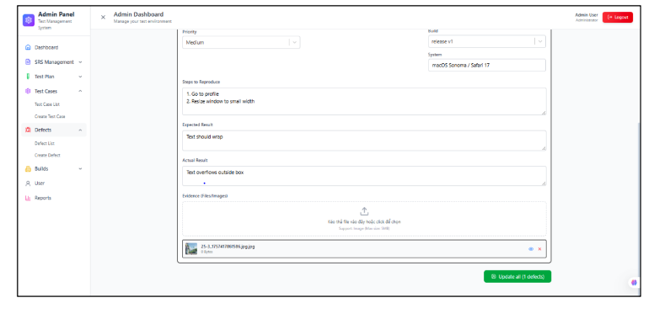

Màn hình 4.3 Update Defect |  |  | 1. Công dụng Xóa Defect không còn giá trị (đã xử lý, ghi nhận sai, hoặc trùng lặp). Giúp hệ thống quản lý lỗi gọn gàng, tránh dư thừa. 2. Người dùng QA Lead/Test Manager: có quyền xóa Defect. Tester: có thể xóa Defect mình tạo (nếu được phân quyền). Developer: chỉ tham khảo, không được phép xóa. 3. Mối liên hệ Test Case: khi Defect bị xóa → mất liên kết với Test Case gốc. Test Plan: gián tiếp bị ảnh hưởng qua Test Case. SRS: mất traceability nếu Defect liên quan đến yêu cầu đó. 4. Ràng buộc Người dùng phải xác nhận trước khi xóa (Huỷ hoặc Xóa). Chỉ tài khoản có quyền mới được phép xóa. 5. Cách hoạt động Người dùng chọn Defect → Delete → hệ thống hiển thị thông báo xác nhận: Nhấn Xóa → Defect bị loại khỏi danh sách. Nhấn Huỷ → thoát, không thực hiện.
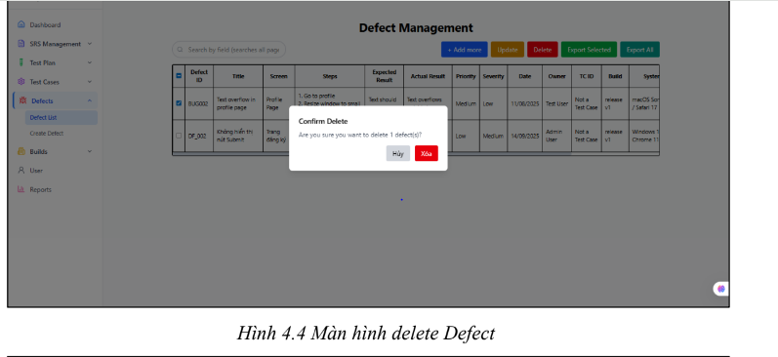

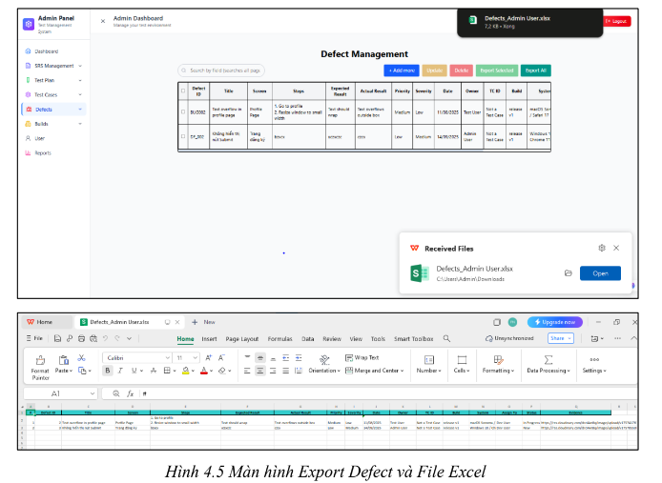
 |  | 1. Công dụng Xuất dữ liệu Defect ra file Excel để báo cáo, lưu trữ hoặc chia sẻ. Hỗ trợ xuất toàn bộ Defect hoặc Defect được chọn. 2. Người dùng Tester: xuất danh sách Defect để báo cáo tình trạng test. QA Lead/Test Manager: tổng hợp Defect phục vụ quản lý chất lượng. PM/Stakeholder: nhận file để theo dõi tiến độ xử lý lỗi. 3. Mối liên hệ Test Case: dữ liệu export thể hiện Defect liên quan đến Test Case nào. Test Plan: giúp xác định Defect thuộc phạm vi kiểm thử nào. SRS: gián tiếp liên quan qua Test Plan/Test Case. 4. Ràng buộc File export phải đúng định dạng Excel (.xlsx). Nội dung đầy đủ các trường: ID, Title, Priority, Severity, Status, Assign, Steps, Expected/Actual Result… Chỉ export được Defect mà người dùng có quyền truy cập. 5. Cách hoạt động Người dùng mở Defect module → chọn: Export All → tải file Excel chứa toàn bộ Defect. Export Selected → tick chọn một/một số Defect → tải file Excel chứa các Defect đó.

